Task #3
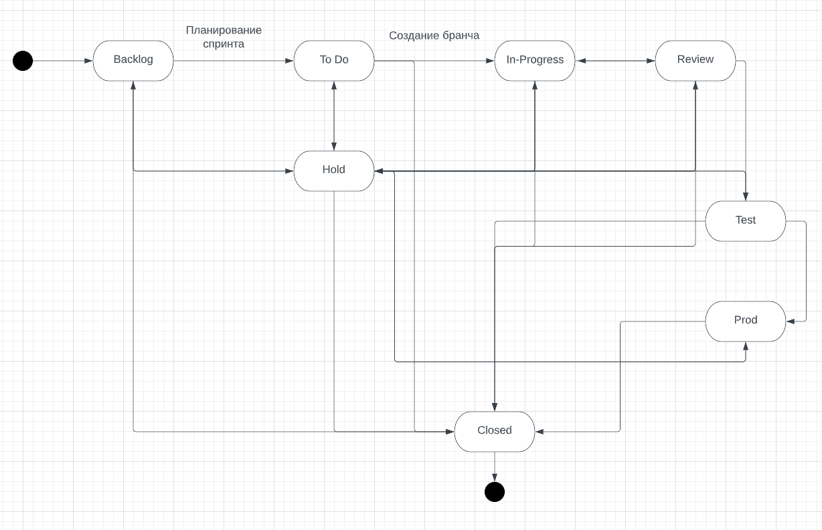
Продакт оунер Василий решил законфигурить workflow в JiRA на своём новом проекте. Инженер поддержки получил следующую задачу: При заведении новой задачи она кладётся в Backlog При планировании спринта задачи переводятся в To Do с добавлением ссылки на спринт При создании бранча для задачи статус переводится в In-Progress В любой момент задача может встать на Hold После завершения работы другой разработчик перепроверяют задачу Если найдены замечания или недочеты, то задача возвращается в предыдущий статус После прохождения ревью задача проверяется QA-специалистом на тестовой среде После проверки на тестовой среде задача деплоится на прод, где команда тестирования вновь проверяет задачу После этого задача закрывается В любой момент времени можно закрыть задачу После того, как JiRA-инженер начал работу, ему пришли следующие правки: «Аналитики жалуются, что разработчики кидают задачи в Hold на их команду для утонения. Добавьте статус Clarification исключительно для команды разработки!» «Тестеры немного лютуют и хотят реопать задачи! Причем потом задача либо вешается в работу на разработчика, либо на аналитика» Помогите инженеру протестировать данное workflow
 |  | Backlog | To Do | In-Progress | Hold | Review | Test | Prod | Closed
 | Backlog
 | To Do
 | In-Progress
 | Hold
 | Review
 | Test
 | Prod
 | Closed

 | Всего | 56
 | Позитивные | 25
 | Негативные | 31

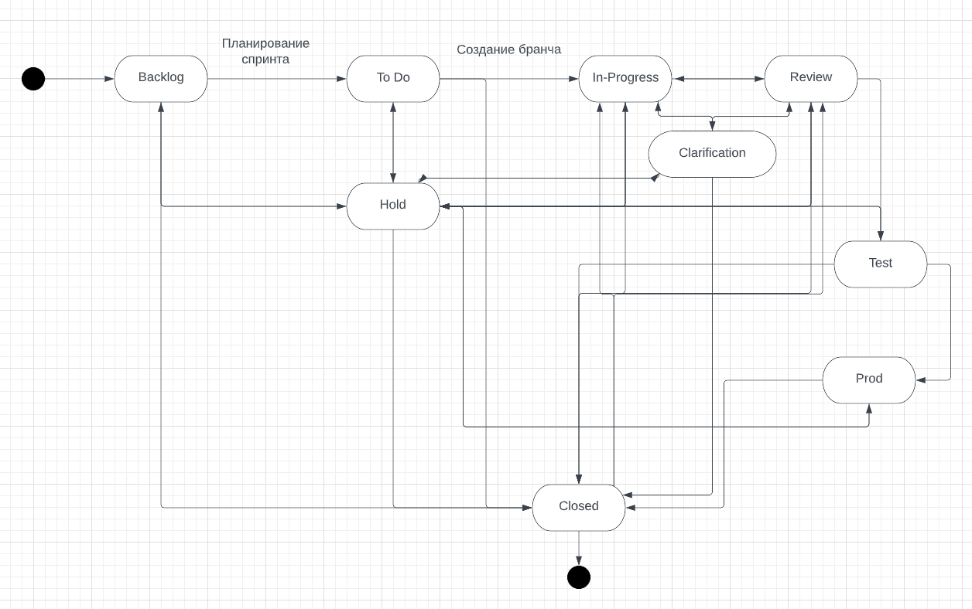
После теста нам пришли правки, учтем их
 |  | Backlog | To Do | In-Progress | Hold | Review | Test | Prod | Closed | Clarification
 | Backlog
 | To Do
 | In-Progress
 | Hold
 | Review
 | Test
 | Prod
 | Closed
 | Clarification

 | Всего | 72
 | Позитивные | 35
 | Негативные | 37

Комментарий: Тестеры просят, чтобы из закрытого в открытый падало на разработчиков и аналитиков, я думаю, что To Do это аналитика, а In-Progress и Review это разработчики, т. к. в момент review
перепроверяется ДРУГИМ разработчиком

По той же схеме Clarification перевод в статус In-Progress и Review только для разработчиков, но у нас должно соблюдаться условия, что в любой момент можно поместить на Hold и в любое время закрыть
По логике после закрытия мы не можем перевести в Hold, потому что задача закрыта, но реопать могут только тестеры и только для разработчиков и аналитиков

